基本設計書＿表紙
作成日
2025/4/22

ユーザー名 |  | 株式会社xxxxxx様
システム名 |  | 歯科医院向け初診予約システム

 |  |  | 基本設計書

更新履歴

版数・リビジョン | 版数・リビジョン | 作成･更新日 |  | 改版理由・箇所 | PL | 担当
Rev 1.00 |  | 2025-02-27 |  | 初版作成 |  | よしかわ

テーブル定義書＿表紙
作成日
2025/4/22

ユーザー名 |  | 株式会社xxxxxx様
システム名 |  | 歯科医院向け初診予約システム

 |  |  | テーブル定義書

更新履歴

版数・リビジョン | 版数・リビジョン | 作成･更新日 |  | 改版理由・箇所 | PL | 担当
Rev 1.00 |  | 2025-04-22 |  | 初版作成 |  | よしかわ

機能一覧表＿表紙
作成日
2025/5/2

ユーザー名 |  | 株式会社xxxxxx様
システム名 |  | 歯科医院向け初診予約システム

 |  |  | 機能一覧表

更新履歴

版数・リビジョン | 版数・リビジョン | 作成･更新日 |  | 改版理由・箇所 | PL | 担当
Rev 1.00 |  | 2025-05-02 |  | 初版作成 |  | よしかわ

IO関連図
IO関連図
システム名 |  |  | 機能名 |  |  |  |  |  |  |  | 作成会社 | 担当者
初診予約システム |  |  | 初診予約登録 |  |  |  |  |  |  |  | DI | よしかわ

予約情報マスタ
予約データ登録（DB）

 |  |  | 患者
初診予約登録処理
・フォームバリデーション
・スロット空き確認
・DB登録
・確認メール送信
予約完了画面表示

 |  |  |  |  | 入力

予約完了メール送信

 |  |  |  |  |  |  | 出力

備考

システム名 |  |  | 機能名 |  |  |  |  |  |  |  | 作成会社 | 担当者
初診予約システム |  |  | 通知管理 |  |  |  |  |  |  |  | DI | よしかわ

操作完了画面表示

■ 内部処理
① 通知種別に応じたテンプレートを選択
② 予約情報をテンプレートに差し込み
③ メール送信処理を実行
④ 送信結果をログ記録（成功／失敗）

 | 予約確認通知送信処理（共通）

操作完了メール送信

 |  |  |  |  | 入力

 |  |  |  |  | ・予約情報
 |  |  |  |  | ステータス（登録／変更／キャンセル）
 |  |  |  |  | 通知種別（登録／変更／キャンセル）
 |  |  |  |  | メールテンプレート |  |  | 出力 |  | ・通知メール（SMTPサーバへ送信）
 |  |  |  |  | （件名・本文の定型文） |  |  |  |  | - 宛先：患者のメールアドレス
 |  |  |  |  |  |  |  |  |  | - 件名：通知種別に応じた文言＋予約内容
 |  |  |  |  |  |  |  |  |  | - 本文:テンプレート本文に患者情報・日時など挿入

備考

システム名 |  |  | 機能名 |  |  |  |  |  |  |  | 作成会社 | 担当者
初診予約システム |  |  | 予約の変更／キャンセル |  |  |  |  |  |  |  | DI | よしかわ

予約情報マスタ
予約情報の更新または削除（DB）

 |  |  | 患者
予約変更／キャンセル処理
・本人確認（予約ID, メールアドレス）
・バリデーション
・予約情報の更新または削除
・確認メール送信
変更／キャンセル完了画面表示

 |  |  |  |  | 入力

変更／キャンセル確認メール送信

 |  |  |  |  |  |  | 出力

備考

システム名 |  |  | 機能名 |  |  |  |  |  |  |  | 作成会社 | 担当者
初診予約システム |  |  | 受付業務（来院確認） |  |  |  |  |  |  |  | DI | よしかわ

予約情報マスタ
来院フラグの更新（DB）

 |  | 受付スタッフ
 |  | 入力（口頭確認や氏名照合）
来院確認処理
・予約一覧を表示（当日分など）
・患者を検索／選択
・来院済みフラグを更新
・操作ログ記録
操作ログテーブル
操作ログ記録（DB）

 |  |  |  |  | 入力

予約一覧の状態更新

 |  |  |  |  |  |  | 出力

備考

システム名 |  |  | 画面名 |  |  |  |  |  |  |  | 作成会社 | 担当者
初診予約システム |  |  | 管理設定（診療時間・休診日） |  |  |  |  |  |  |  | DI | よしかわ

休診日テーブル
休診日の設定（DB）

 |  |  | 管理者
管理設定処理（休診日）
・設定画面の表示
・入力内容のバリデーション
・DBへの登録／更新
・操作ログ記録
操作ログテーブル
操作ログ記録（DB）

設定完了メッセージ表示
 |  |  |  | 入力（設定値）

 |  |  |  |  |  |  | 出力

備考

システム名 |  |  | 機能名 |  |  |  |  |  |  |  | 作成会社 | 担当者
初診予約システム |  |  | アカウント管理 |  |  |  |  |  |  |  | DI | よしかわ

アカウントテーブル
・ユーザーID
・氏名／メールアドレス
・権限（管理者／受付）
・パスワードハッシュ
・2FA用シークレット

処理
・入力値のバリデーション
・アカウント登録／更新／削除
・QRコード発行（二段階認証用）
・アクセス権チェック（※権限別の操作制限）
・パスワードの初期化（リセット）
・操作ログ記録（登録／変更／削除／リセット）

 | 管理者／受付スタッフ
操作ログテーブル（内部用・UI非表示）
・操作日時
・操作者ID（管理者or受付）
・操作種別（登録／変更／削除／リセット）
・対象アカウントID
・操作内容の簡易メモ（変更点など）

 |  |  |  |  | 入力

操作完了メッセージ表示
 |  |  |  |  | ・氏名／メールアドレス（登録・編集）
 |  |  |  |  | ・権限種別（管理者／受付）
 |  |  |  |  | ・ログインID（ユーザーID）
 |  |  |  |  | ・初期パスワード（登録時 or リセット時） |  |  |  | 出力
 |  |  |  |  | ・対象ユーザー（リセット対象の選択）
 |  |  |  |  |  |  |  |  | ・登録／更新／削除完了メッセージ
 |  |  |  |  |  |  |  |  | ・QRコード（Google Authenticator用）
 |  |  |  |  |  |  |  |  | ・パスワードリセット完了通知（画面表示 or メール）
 |  |  |  |  |  |  |  |  | ・エラー通知（入力不備、重複、権限エラーなど）

備考

システム名 |  |  | 画面名 |  |  |  |  |  |  |  | 作成会社 | 担当者
初診予約システム |  |  | 操作ログ |  |  |  |  |  |  |  | DI | よしかわ

操作ログテーブル（内部用・UI非表示）
・操作日時
・操作者ID（管理者or受付）
・操作種別（登録／変更／削除／リセット）
・対象アカウントID
・操作内容の簡易メモ（変更点など）
 |  |  | ログインユーザー
 |  |  | （管理者・受付）
操作ログ記録処理
対象スタッフID
操作種別など

 |  |  |  |  | 入力

 |  |  |  |  |  | ログ保管処理（1年保管）
 |  |  |  |  |  | 自動削除処理（定期バッチなどで実行）
 |  |  |  |  |  |  |  | 出力

備考

画面レイアウト _ログイン画面、ホーム画面、ナビケーシ (2
画面レイアウト
システム名 | 画面名 | 作成会社 | 担当者
D.I.ブログ | （1）ログイン画面 | DI | よしかわ | ①（7）のナビゲーションバー
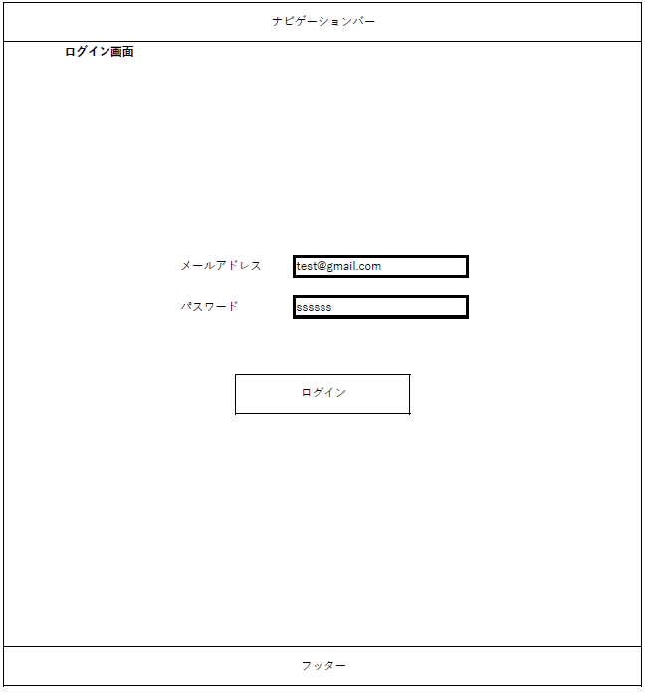

 |  |  |  | ②メールアドレス・パスワードの入力項目
 |  |  |  | ※詳細は項目説明書に記載

 |  |  |  | ③メールアドレス・パスワードを入力後、ログイン処理を行うためのボタン
 |  |  |  | ログイン失敗時、（3）ログイン不可画面に遷移し、ログイン成功時に（5）ホーム画面に遷移する

 |  |  |  | ④システム全体で表示される共通のフッター（画面番号8）

システム名 | 画面名 | 作成会社 | 担当者 | ※ログアウト時に遷移する画面
D.I.ブログ | （2）ログアウト画面 | DI | よしかわ | 画面の仕様は（1）ログイン画面と共通

システム名 | 画面名 | 作成会社 | 担当者 | ①「ログイン画面へ戻る」をクリック後、（1）ログイン画面に遷移する
D.I.ブログ | （3）ログイン不可画面 | DI | よしかわ


システム名 | 画面名 | 作成会社 | 担当者 | ①「ログイン」をクリック後、（1）ログイン画面に遷移する
D.I.ブログ | （4）ログインエラー画面 | DI | よしかわ
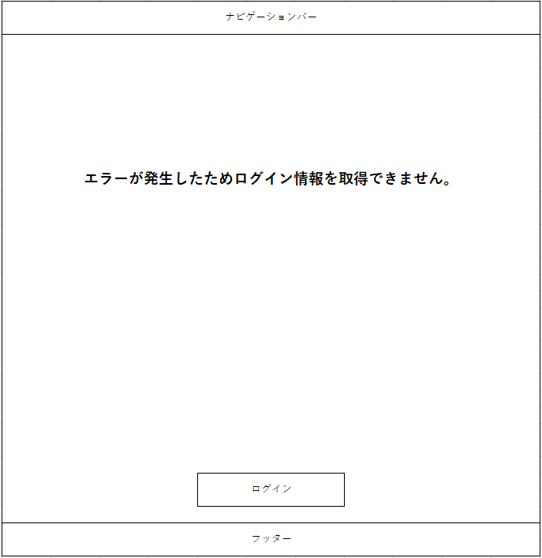

システム名 | 画面名 | 作成会社 | 担当者 | ①管理者権限でのログイン時は（6）、一般権限でのログイン時は（7）のナビゲーションバーが表示される
D.I.ブログ | （5）ホーム画面 | DI | よしかわ
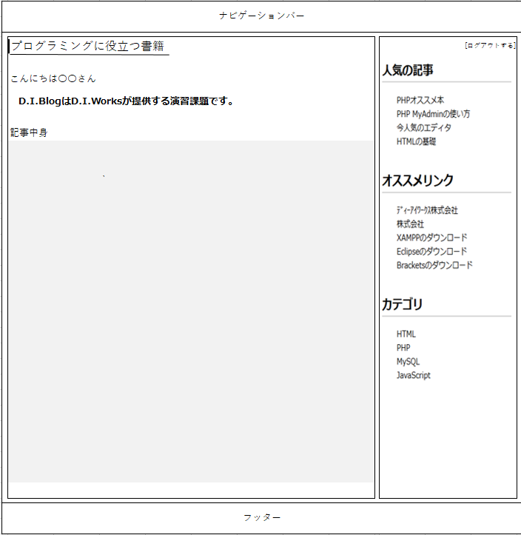

 |  |  |  | ②「ログアウトする」ボタンを押した際に、（2）のログアウト画面に遷移し、ログイン時のセッション情報の消去を行う

システム名 | 画面名 | 作成会社 | 担当者 | ※管理者権限でのログイン時に表示されるナビゲーションバー
D.I.ブログ | （6）ナビゲーションバー（管理者権限） | DI | よしかわ

システム名 | 画面名 | 作成会社 | 担当者 | ※一般権限でのログイン時・ログイン画面共通のナビゲーションバー
D.I.ブログ | （7）ナビゲーションバー（一般権限） | DI | よしかわ

システム名 | 画面名 | 作成会社 | 担当者 | ※システム全体で表示される共通のフッター
D.I.ブログ | （8）フッター（管理者・一般権限 共通） | DI | よしかわ

